Задание 1 Номер 1
1.Запишите распределение частот и постройте гистограмму: а) Цифры в списке ниже показывают общее количество шоколадных конфет в каждой из 20 упаковок конфет: 35, 36, 38, 37, 35, 36, 38, 36, 37, 35, 36, 36, 38, 36, 35, 38, 37, 38, 36, 38.
4 уникальных значения шок. Конфет | Кол. шоколадных конфет | 35 | 36 | 37 | 38
20 значений (упаковок конфет) | Частота | 4 | 7 | 3 | 6
Поэтому я сделаю таблицу частот, по которой построю гистограмму
Кол. шоколадных конфет
кол. шок. Конфет - Дискретные данные, т.к. они принимают только
определенные заранее значения |  |  |  |  |  | 35, 36, 38, 37, 35, 36, 38, 36, 37, 35, 36, 36, 38, 36, 35, 38, 37, 38, 36, 38

Гистограмма = Столбчатая диаграмма

б) Запишите размер обуви каждого студента в вашей группе.

Размер обуви - дискретные данные | Размер обуви (см) | 26 | 28 | 30 | 32
 | частота | 4 | 6 | 10 | 12
Размер обуви

Задание 1 Номер 2
2.Запишите сгруппированные данные в таблицу частот для каждой группы Следующие данные показывают баллы, полученные студентами групп по математике 2П1: 31, 93, 91, 13, 70, 50, 94, 22, 91, 91, 50, 91, 85, 91, 18, 54, 5, 53, 53 2П2: 51, 91, 32, 71, 30, 91, 56, 71, 20, 51, 52, 52, 33 2П3: 21, 62, 60, 91, 23, 66, 10, 55, 53, 91, 55, 52, 56, 91, 51, 91 Прокомментируйте сходства и различия между результатами. |  | 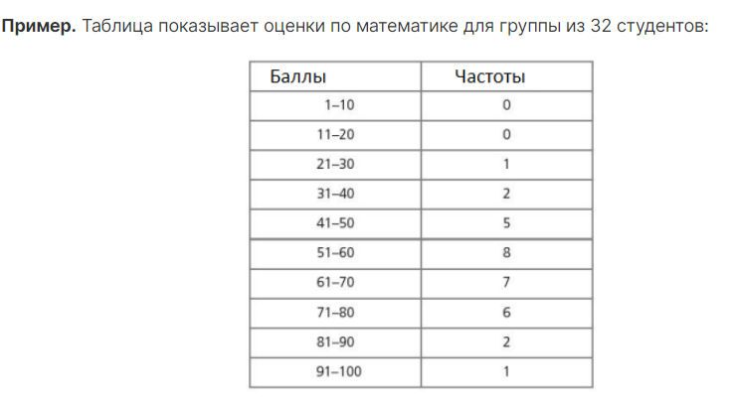
 |  |  | 2П1 |  |  | 2П2 |  |  | 2П3
Уникальных значений полученных баллов в каждой группе - много |  |  | Баллы | Частоты |  | Баллы | Частоты |  | Баллы | Частоты
 |  |  | 1 - 10 | 1 |  | 1 - 10 | 0 |  | 1 - 10 | 0 | Когда много пустых интервалов следует перегруппировать данные
 |  |  | 11 - 20 | 2 |  | 11 - 20 | 0 |  | 11 - 20 | 1
Поэтому я сделаю сгруппированные таблицы частот, по которым построю гистограммы |  |  | 21 - 30 | 1 |  | 21 - 30 | 2 |  | 21 - 30 | 2
 |  |  | 31 - 40 | 1 |  | 31 - 40 | 2 |  | 31 - 40 | 0
Интервалы должны быть одинаковыми и не иметь пробелов |  |  | 41 - 50 | 2 |  | 41 - 50 | 0 |  | 41 - 50 | 0
 |  |  | 51 - 60 | 3 |  | 51 - 60 | 5 |  | 51 - 60 | 6
 |  |  | 61 - 70 | 1 |  | 61 - 70 | 0 |  | 61 - 70 | 3
 |  |  | 71 - 80 | 0 |  | 71 - 80 | 2 |  | 71 - 80 | 0
 |  |  | 81 - 90 | 1 |  | 81 - 90 | 0 |  | 81 - 90 | 0
 |  |  | 91 - 100 | 7 |  | 91 - 100 | 2 |  | 91 - 100 | 4
 | число студентов с оценкой |  |  | 19 | число студентов с оценкой |  | 13 | число студентов с оценкой |  | 16
Быллы студентов 2П1 по математике
Быллы студентов 2П2 по математике
Быллы студентов 2П3 по математике

 |  |  |  |  | Прокомментируйте сходства и различия между результатами.

 |  | Число студентов для которых известно кол. заработанных баллов в разных группах разное.
 |  | В группе 2П1 успеваемость сильно разниться
 |  | В группах 2П2 и 2П3 успеваемость распределена менее равновмерно, чем в группе 2П1

Задание 1 Номер 5
60 спортсменов участвуют в лыжных гонках. Время окончания записано и показано в таблице Заполните строку с кумулятивными частотами. Постройте кривую кумулятивных частот (кумуляты). По графику найдите приблизительную медиану времени окончания гонки. О чем говорит медианное значение? | Заполнение строки с кумулятивными частотами
 | Средние значения диапазонов | 0.25 | 0.75 | 1.25 | 1.75 | 2.25 | 2.75 | 3.25
 | Время, ч | [0;0.5) | [0.5;1) | [1; 1.5) | [1.5;2) | [2; 2.5) | [2.5;3) | (3;3.5]
Кумулята - график накопленных частот | Частота | 0 | 0 | 6 | 34 | 16 | 3 | 1
 | Кумулятивная | 0 | 0 | 6 | 40 | 56 | 59 | 60 | Кумулятивная частота в конце ряда частот = кол. эл. В выборке
 | Медиана | 30 | 30 | 30 | 30 | 30 | 30 | 30

 | Постройте кривую кумулятивных частот (кумуляты). |  |  |  |  | медиана кумуляты |  | 30
 | По оси y - значения частот кумуляты
 | ПО оси х - время в часах

Кумулята финишировавших

 | Медианное значение = 30. Оно пересекает кумуляту ~ в 1.75 часа.

 | Это говорит о том, что половина всех спортсменов финиширует
 | примерно за 1.75 часа

Задание 2 Мат. статистика
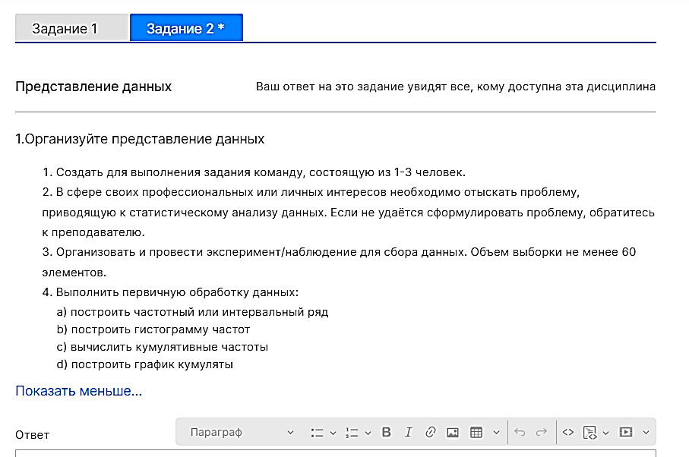
Возраст 1-го ребёнка | Анализирую данные о возрасте детей ЛПР, что взял из моей модели данных.
5 |  | 1) Скопировал столбцы данных
6 |  | Возраст детей на этот лист
6 |  | 2) Каждый столбец привратил в таблицу
6 |  | 3) Настроил фильтры
6
6 |  | 4) Так как разброс возраста большой составляю интервальный ряд
6 |  | Средние значения диапозонов | 2 | 6.5 | 12.5 | 17.5 | 22.5
7 |  | Возраст | (1;5] | (5;10] | (10;15] | (15;20] | (20;25]
7 |  | Частота | 10 | 50 | 30 | 2 | 2
7 |  | Кумулятивная | 10 | 60 | 90 | 92 | 94
7 |  | Медиана | 47 | 47 | 47 | 47 | 47
8 |  |  |  |  | медиана кумуляты |  | 47
8 | Средние значения диапозонов - по оси х
8 | Значения медианы по оси у
8 | График кумуляты - по соответствующим координатам точек х у
8
Кумулята возраста детей
8
8
8
8
8
8
8
9
9
9
9
9
9
10
10
10 | х - диапозоны возрастов
10 | у - частоты возрастов
10
Гистограмма частот возрастов
10
10
11
11
11
11
11
11
11
11
11
11
11
11
11
11
12
12
12
12
12
12
13
14
14
14
14
14
14
19
20
21
23

Возраст 2-го ребёнка
2
3
4
4
4
5
5
5
5
6
6
6
6
7
8
8
8
9
10
10
11
14
15
27

Возраст 3-го ребёнка
7
7
8
8

